المؤشرات الكلية

سوق العراق للاوراق المالية
جلسة الاثنين 2026/1/5 |  |  |  | تقرير أسعار الأسهم المتداولة لسوق العراق للأوراق المالية
الجلسة (2)
الاسهم المتداولة المدرجة و OTC |  |  | 533,158,163 |  |  | قيمة الأسهم المتداولة المدرجة و OTC |  | 712,074,571 |  |  | صفقات الشركات المدرجة وOTC | 704
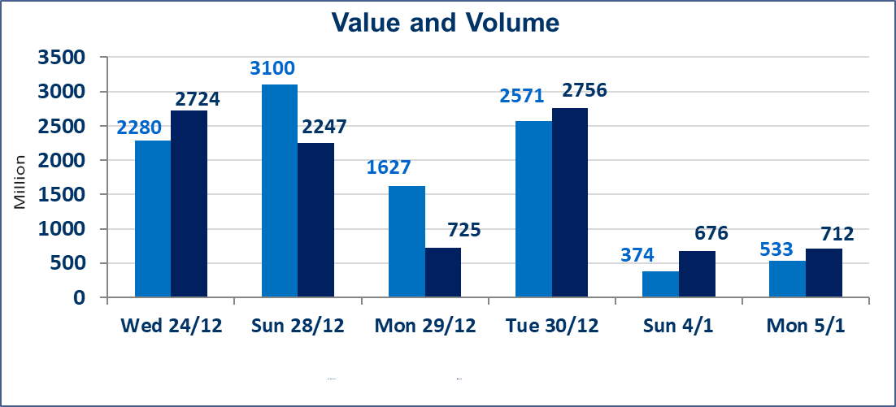
المؤشر60 ISX اليوم | 982.27 |  | نقطة |  |  | المؤشر15 ISX اليوم | 1202.07 | نقطة
المؤشر 60 ISX السابق | 980.20 |  | نقطة |  |  | المؤشر 15 ISX السابق | 1200.82 | نقطة
نسبة التغير | 0.21 |  | % |  |  | نسبة التغير | 0.10 | %
عدد النقاط | 2.07 |  | نقطة |  |  | عدد النقاط | 1.25 | نقطة

الشركات المدرجة | 104 | OTC | 14 | 118 |  | الشركات غير المتداولة المدرجة | 45 | OTC | 12 | 57
الشركات المتداولة | 43 | OTC | 2 | 45 |  | الشركات المرتفعة |  |  | 13
شركات الهيئة العامة |  |  |  | 6 |  | الشركات المنخفضة |  |  | 17
الموقوفة بقرار من هيأة الأوراق المالية |  |  |  | 10
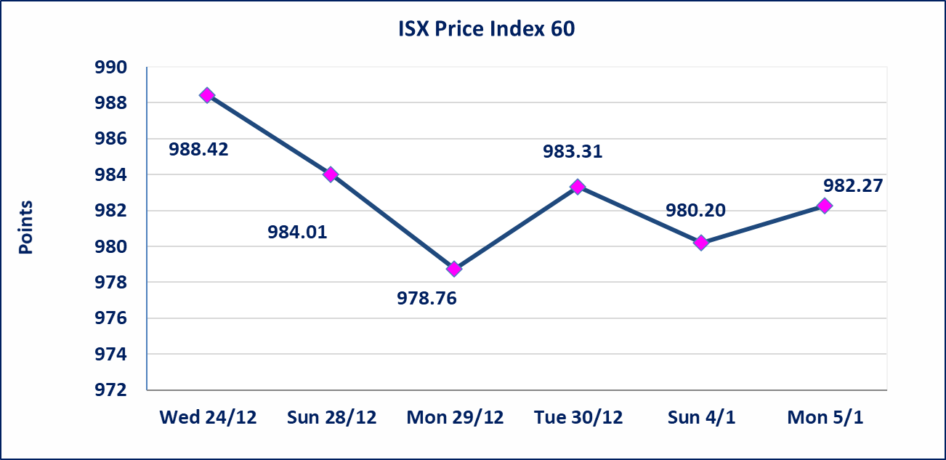
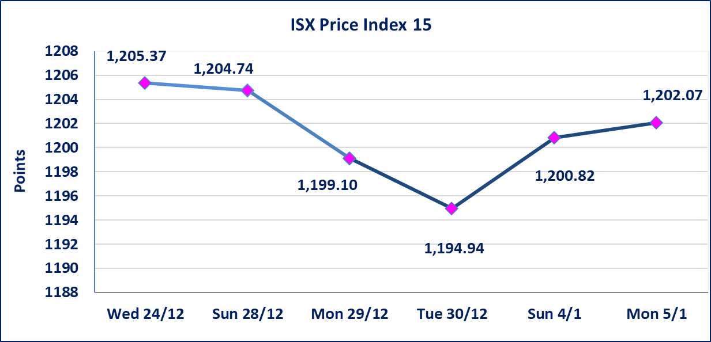

بابل للانتاج الحيواني والنباتي (ABAP) | أرسل سوق العراق للاوراق المالية كتاب إلى شركة بابل للانتاج الحيواني والنباتي للافصاح عن اهم الاحداث الجوهرية التي أدت إلى انخفاض سعر السهم لجلستين بكامل حدود نسبة التغير لجسلتي 1/4 و 2026/1/5.
* | لن تنظم جلسة التداول ليوم الثلاثاء الموافق 2026/1/6 لمصادفتها عيد الجيش العراقي
الحد الأعلى والادنى للتغير في السعر | نسبة التغير في المنصة النظامية (15%)، نسبة التغير في المنصة الثانية (20%)، نسبة التغير في المنصة الثالثة (5%) إرتفاعاً وإنخفاضاً من سعر الاغلاق السابق.
Web site : www.isx-iq.net E-mail : info-isx@isx-iq.net |  |  |  |  | 07834000034 - 07711211522 : ص . ب :3607 العلوية الهاتف |  |  |  |  |  | بغداد /الكرادة/ قرب المسرح الوطني /مجاور مصرف الخليج التجاري

نسبة التغير
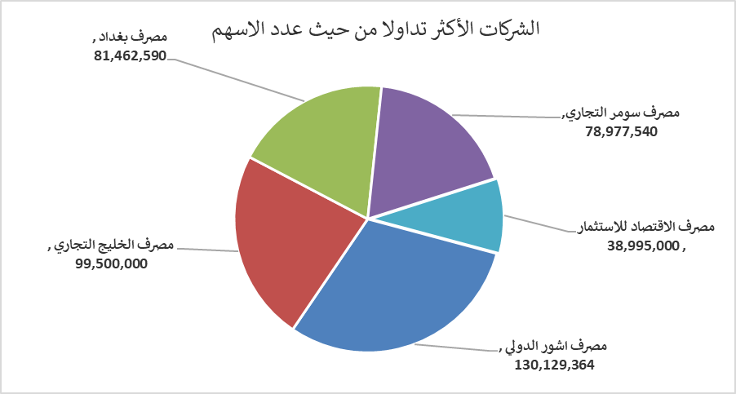
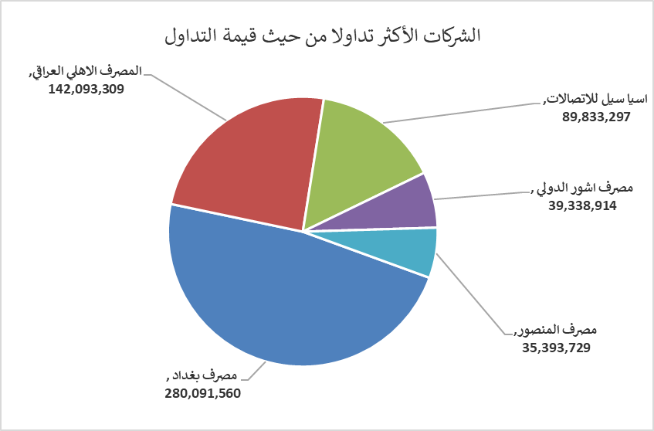
الشركات الأكثر ارتفاعاً وانخفاضاً

نسبة التغير لاسعار الاغلاق الاكثر ارتفاعاً |  |  |  | نسبة التغير لاسعار الاغلاق الاكثر انخفاضاً
اسم الشركة | اغلاق | التغير(%) | الاسهم المتداولة | اسم الشركة | اغلاق | التغير (%) | الاسهم المتداولة
مصرف نور العراق الاسلامي | 0.200 | 11.11 | 50,000 | بابل للإنتاج الحيواني والنباتي | 6.510 | -14.90 | 119,273
مدينة العاب الكرخ السياحية | 4.600 | 8.24 | 111,271 | مصرف اشور الدولي | 0.300 | -6.25 | 130,129,364
فنادق المنصور | 48.000 | 6.67 | 239,126 | مصرف سومر التجاري | 0.150 | -6.25 | 78,977,540
مصرف الائتمان العراقي | 0.630 | 5.00 | 2,201,675 | انتاج الالبسة الجاهزة | 2.350 | -6.00 | 418,827
الامين للتأمين | 0.950 | 3.26 | 60,000 | مصرف الاقتصاد للاستثمار | 0.230 | -4.17 | 38,995,000

الشركات الاكثر نشاطا حسب الاسهم المتداولة (حجم التداول) |  |  |  | الشركات الاكثر نشاطا حسب القيمة المتداولة
اسم الشركة | اغلاق | التغير(%) | الاسهم المتداولة | اسم الشركة | اغلاق | التغير (%) | القيمة المتداولة
مصرف اشور الدولي | 0.300 | -6.25 | 130,129,364 | مصرف بغداد | 3.430 | -0.58 | 280,091,560
مصرف الخليج التجاري | 0.290 | 0.00 | 99,500,000 | المصرف الاهلي العراقي | 4.800 | 0.00 | 142,093,309
مصرف بغداد | 3.430 | -0.58 | 81,462,590 | اسيا سيل للاتصالات | 13.450 | 0.37 | 89,833,297
مصرف سومر التجاري | 0.150 | -6.25 | 78,977,540 | مصرف اشور الدولي | 0.300 | -6.25 | 39,338,914
مصرف الاقتصاد للاستثمار | 0.230 | -4.17 | 38,995,000 | مصرف المنصور | 1.960 | 0.51 | 35,393,729

